Industry Weights
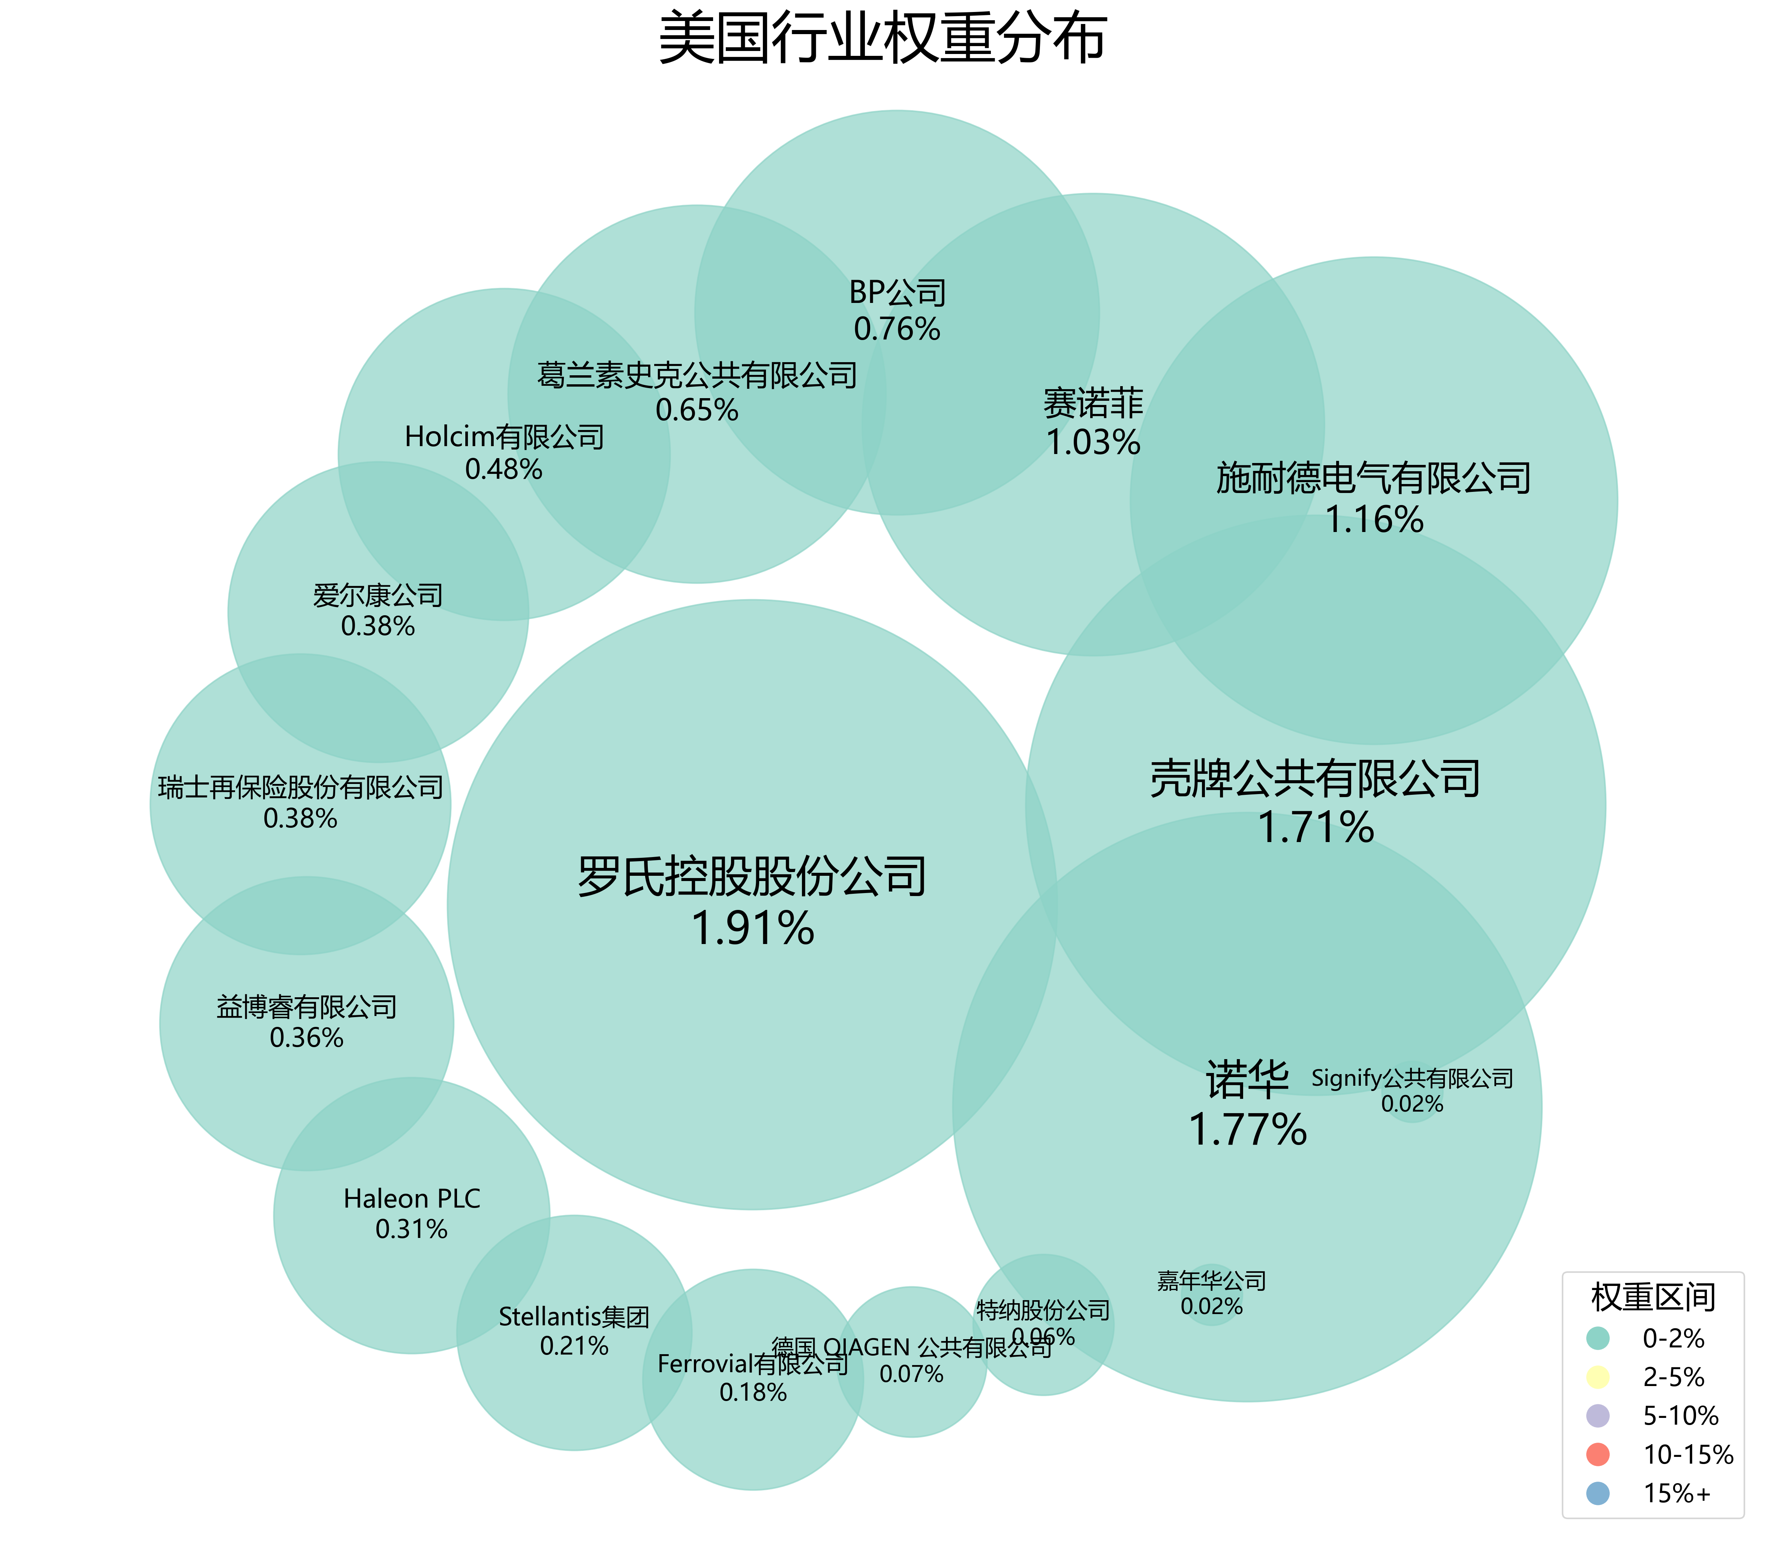
雀巢 | 0.0208 | 国家 | radius | weight_group | color | font_size
罗氏控股股份公司 | 0.0191 | 罗氏控股股份公司 | 3 | 0-2% | #8dd3c7 | 28
诺华 | 0.0177 | 诺华 | 2.8980762114 | 0-2% | #8dd3c7 | 26.962962963
壳牌公共有限公司 | 0.0171 | 壳牌公共有限公司 | 2.8531493158 | 0-2% | #8dd3c7 | 26.518518519
施耐德电气有限公司 | 0.0116 | 施耐德电气有限公司 | 2.396936541 | 0-2% | #8dd3c7 | 22.444444444
赛诺菲 | 0.0103 | 赛诺菲 | 2.2737563897 | 0-2% | #8dd3c7 | 21.481481481
BP公司 | 0.0076 | BP公司 | 1.9894631438 | 0-2% | #8dd3c7 | 19.481481481
葛兰素史克公共有限公司 | 0.0065 | 葛兰素史克公共有限公司 | 1.8588457268 | 0-2% | #8dd3c7 | 18.666666667
Holcim有限公司 | 0.0048 | Holcim有限公司 | 1.6320231658 | 0-2% | #8dd3c7 | 17.407407407
爱尔康公司 | 0.0038 | 爱尔康公司 | 1.4783766073 | 0-2% | #8dd3c7 | 16.666666667
瑞士再保险股份有限公司 | 0.0038 | 瑞士再保险股份有限公司 | 1.4783766073 | 0-2% | #8dd3c7 | 16.666666667
益博睿有限公司 | 0.0036 | 益博睿有限公司 | 1.4451762185 | 0-2% | #8dd3c7 | 16.518518519
Haleon PLC | 0.0031 | Haleon PLC | 1.3576253725 | 0-2% | #8dd3c7 | 16.148148148
Stellantis集团 | 0.0021 | Stellantis集团 | 1.1560707581 | 0-2% | #8dd3c7 | 15.407407407
Ferrovial有限公司 | 0.0018 | Ferrovial有限公司 | 1.0855844048 | 0-2% | #8dd3c7 | 15.185185185
德国 QIAGEN 公共有限公司 | 0.0007 | 德国 QIAGEN 公共有限公司 | 0.73915503283 | 0-2% | #8dd3c7 | 14.37037037
特纳股份公司 | 0.0006 | 特纳股份公司 | 0.69279220242 | 0-2% | #8dd3c7 | 14.296296296
嘉年华公司 | 0.0002 | 嘉年华公司 | 0.3 | 0-2% | #8dd3c7 | 14
Signify公共有限公司 | 0.0002 | Signify公共有限公司 | 0.3 | 0-2% | #8dd3c7 | 14

